Micros Bustamante
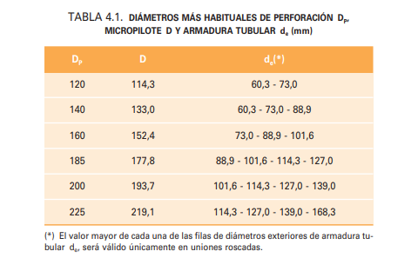
 | Dperforacion (mm) | 125 | 150 | 150 | 150
 | A Transversal(mm2) | 12,271.85 | 17,671.46 | 17,671.46 | 17,671.46
 | A Transversal(cm2) | 122.72 | 176.71 | 176.71 | 176.71
 | A perimetral (mm2) | 392.70 | 471.24 | 471.24 | 471.24
 | A perimetral (cm2) | 39.27 | 47.12 | 47.12 | 47.12
 | A perimetral (m2) | 0.3926990817 | 0.47123889804 | 0.47123889804 | 0.47123889804

Micropilotes | De (mm) | 73 | 90 | 114 | 114
 | e(mm) | 5 | 7 | 7 | 9
 | Di (mm) | 63 | 76 | 100 | 96

 | A Transversal(mm2) | 1,068.14 | 1,825.27 | 2,353.05 | 2,968.81
 | A Transversal(cm2) | 10.68 | 18.25 | 23.53 | 29.69
 | A perimetral (mm2) | 229.34 | 282.74 | 358.14 | 358.14
 | A perimetral (cm2) | 2.29 | 2.83 | 3.58 | 3.58
 | A perimetral (m2) | 0.00023 | 0.00028 | 0.00036 | 0.00036

 | E (N/mm2) | 210,000.00 | 210,000.00 | 210,000.00 | 210,000.00
 | EA(N) | 224,309,715 | 383,305,720 | 494,141,108 | 623,449,062
 | EA(kN) | 224,310 | 383,306 | 494,141 | 623,449

 | FS Fuste | 2
 | FS Punta | 3
 | Mayoración IGU | 1.15 |  |  |  |  |  |  | Micro Tipo | Micro Tipo | Micro Tipo | Micro Tipo
 | Mayoración IRS | 1.6 |  |  |  |  |  |  | 73/5 | 90/7 | 114/7 | 114/9
 |  | Kg/cm2 IGU |  | Kg/cm2 IRS |  | m |  |  | Inyección IGU
 |  | Qs | Qd | Qs | Qd | Potencia | Fuste Tn/ml | UG-01 | 1.90 | 2.28 | 2.28 | 2.28
 | UG-01 | 0.84 | 0.966 | 1.52 | 2.432 | 5 |  | UG-02 | 2.53 | 3.03 | 3.03 | 3.03
 | UG-02 | 1.12 | 1.288 | 2.19 | 3.504 | 3.4 |  | UG-03 | 3.39 | 4.06 | 4.06 | 4.06
 | UG-03 | 1.5 | 1.725 | 2.48 | 3.968 | 6.2 | Punta Tn/ml | UG-01 | 0.19 | 0.23 | 0.23 | 0.23
 |  |  |  |  |  |  |  | UG-02 | 0.25 | 0.30 | 0.30 | 0.30
 |  |  |  |  |  |  |  | UG-03 | 0.34 | 0.41 | 0.41 | 0.41

 |  |  |  |  |  |  |  |  | Micro Tipo | Micro Tipo | Micro Tipo | Micro Tipo
 |  |  |  |  |  |  |  |  | 73/5 | 90/7 | 114/7 | 114/9
 |  |  |  |  |  |  |  |  | Inyección IRS
 |  |  |  |  |  |  | Fuste Tn/ml | UG-01 | 4.78 | 5.73 | 5.73 | 5.73
 |  |  |  |  |  |  |  | UG-02 | 6.88 | 8.26 | 8.26 | 8.26
 |  |  |  |  |  |  |  | UG-03 | 7.79 | 9.35 | 9.35 | 9.35
 |  |  |  |  |  |  | Punta Tn/ml | UG-01 | 0.48 | 0.57 | 0.57 | 0.57
 |  |  |  |  |  |  |  | UG-02 | 0.69 | 0.83 | 0.83 | 0.83
 |  |  |  |  |  |  |  | UG-03 | 0.78 | 0.93 | 0.93 | 0.93

 |  |  |  |  |  |  |  |  | Resistencia estructural Tn
 |  |  |  |  |  |  |  | Tracción | 21.36 | 36.51 | 47.06 | 59.38
 |  |  |  |  |  |  |  | Compresión | 26.7 | 45.63 | 58.83 | 74.22
 |  |  |  |  |  |  |  | Cortante | 13.35 | 22.82 | 29.41 | 37.11

